GitHub配置
1，注册github账户
 | 登录https://github.com/注册

 | 账户和密码

2安装git
 | 下载msysgit （http://msysgit.github.io/）
 | 安装msysgit

3绑定你的github帐户和邮件

 | git Bash

 | git config --global user.name "yourname"
 | 这里的yourname是相当于你的签名

 | git config --global user.email "youremail@XX.XXX"

 | youremail@XX.XXX
 | 注册github的邮箱地址
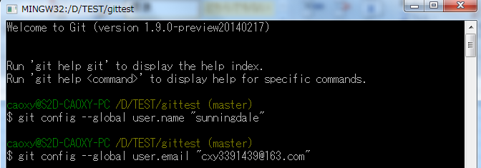

4设置SSH
 | SSH是一种连接方式，一方面免于你总是在连接时输入用户和密码，另一方面增加安全性。
 | 简单理解是，ssh是两段很长的字符串，一段是锁，另一段是钥匙。
 | 你把锁放在你的github帐户上，而电脑上留有你的钥匙，每当连接时，git会自动用钥匙去开锁。

 | 生成钥匙和锁
 | ssh-keygen -t rsa -C your_email@youremail.com

 | 回车

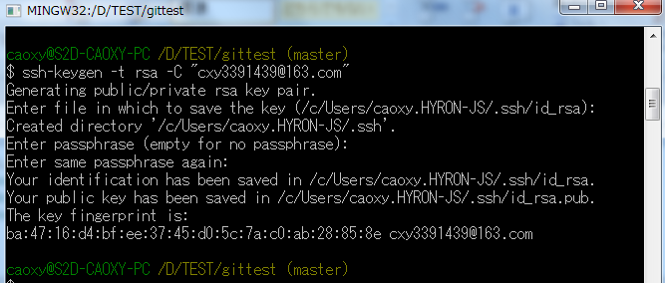

 | 将锁放到github的帐户里

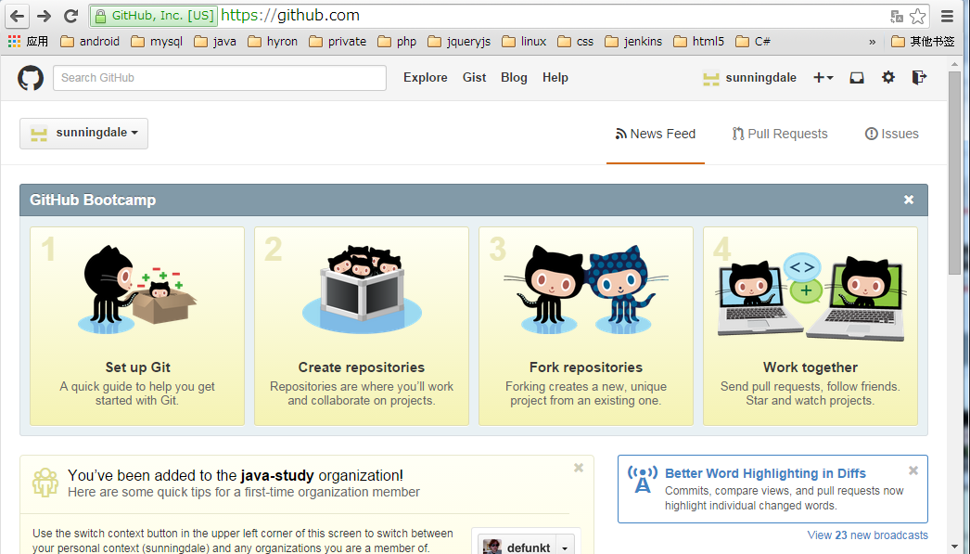

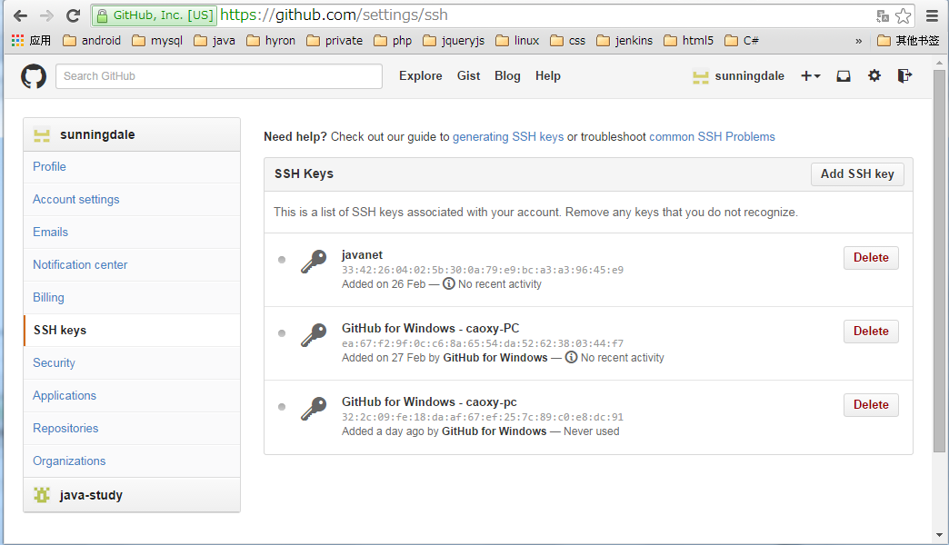

 | 把C:\Users\XXX.HYRON-JS\.ssh下面id_rsa.pub里面的内容复制，粘贴到key文本框中

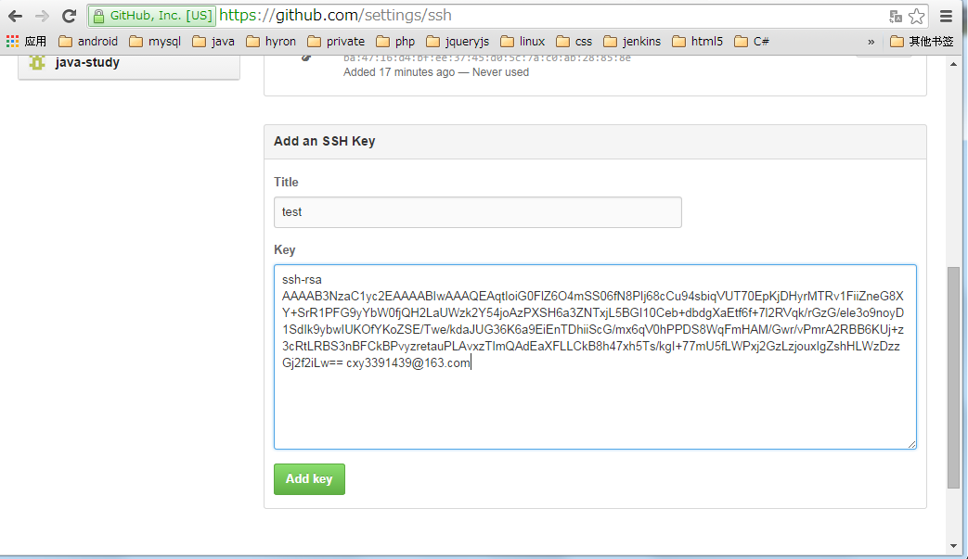

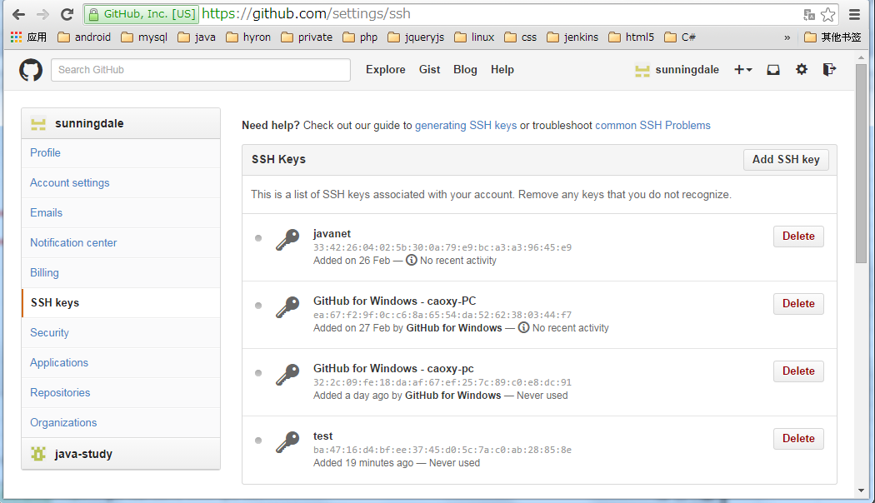

5，建立仓库repository

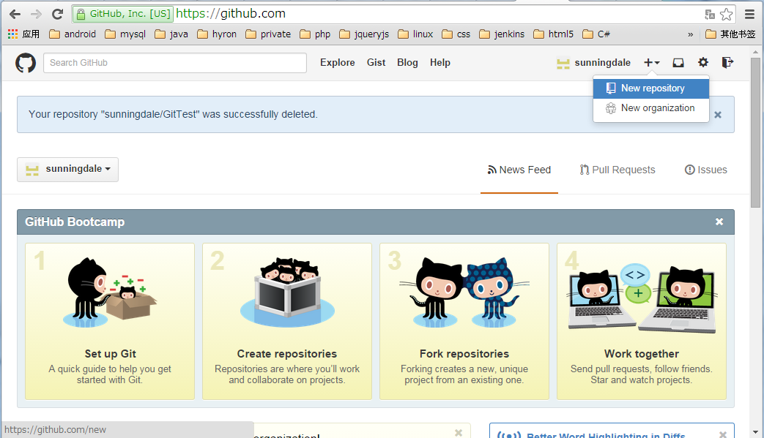

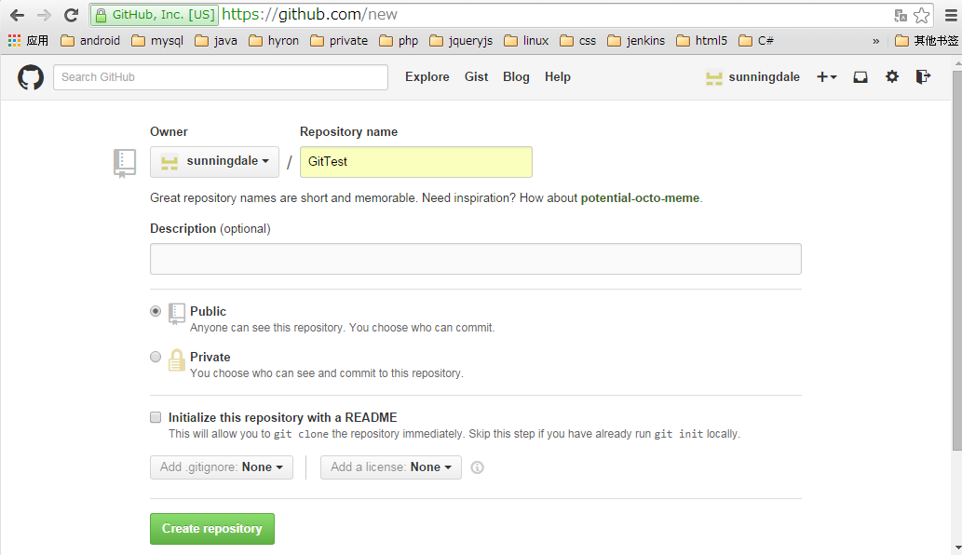

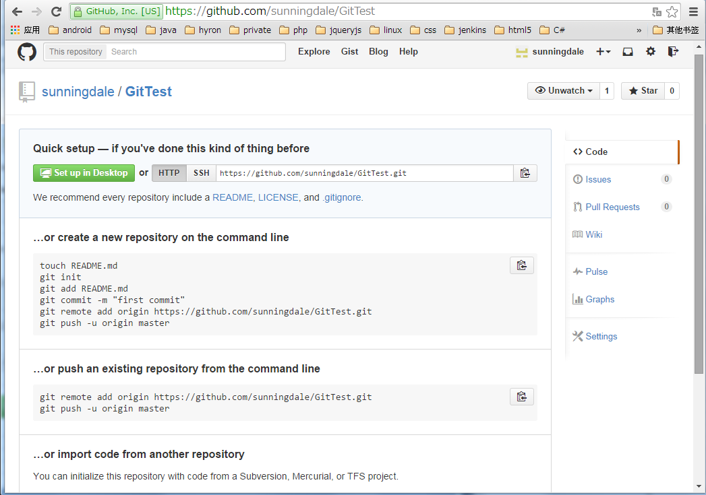

在本地建立同名的文件夹GitTest
在文件GitTest下
打开 git Bash，输入以下命令

a，create a new repository
 | touch README.md
 | git init
 | git add README.md
 | git commit -m "first commit"
 | git remote add origin https://github.com/sunningdale/GitTest.git
 | git push -u origin master

b，push an existing repository

 | git remote add origin https://github.com/sunningdale/GitTest.git
 | git push -u origin master

